Sheet1
编码 | 类别 | 小类 | 用料 | 物料名称 | 规格 | 数量
AAA001 | 骨架A | 长粱A | 300 A | 由001开始 |  |  | 黄色列用料只作为编码使用，不在物料清单中出现
 |  |  | 250 B |  |  |  | 参考的是我现在速达的商品资料
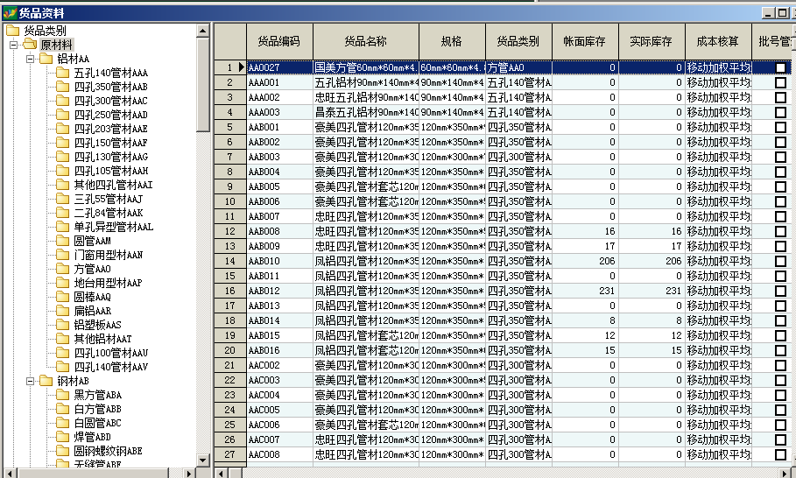
 |  |  | 203 C
 |  |  | 150 D
 |  |  | 88 E
 |  |  | 84 F
 |  | 侧立柱B | 300 A
 |  |  | 250 B
 |  |  | 203 C
 |  |  | 150 D
 |  |  | 88 E
 |  |  | 84 F
 |  | 端立柱C | 300 A
 |  |  | 250 B
 |  |  | 203 C
 |  |  | 150 D
 |  |  | 88 E
 |  |  | 84 F
 |  | 檩条D | 60*60 A
 |  |  | 80*100 B
 |  |  | 88*140 C
 |  |  | 90*140 D

 | 篷布B
 | 钢部件C
 | 螺栓D
 | 工具E

编码规则

